Sheet2
No | Soal | Pilihan |  |  |  |  | Gambar(Bila Perlu)
 |  | A | B | C | D | E
1 | Pada gambar di atas ini, Tentukan Urutan node yang dikunjungi dalam pencarian node H pada undirected Graph ini menggunakan metode BFS ! | S - B - D - A - C - F - G - H | S - A - B - C - D - F - G - H | S - D - A - B - E - F - H | S - B - A - G - F- H | S - F - B - A - D - E - H | 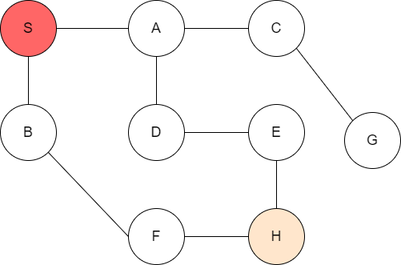
2 | Dari Gambar pada nomor 1, Tentukan urutan Node yang dikunjungi dalam pencarian node H menggunakan metode DFS ! | S - B - D - F - H - G | S - A - B - C - D - F - G - H | S - D - F - G - H | S - A - C - G - D - H | S - A - C - G - H
3 | Konversikan Bilangan Desimal 73 menjadi bilangan biner ! | 1001001 | 101001 | 1000100 | 100110 | 1100011
4 | Dari gambar di atas, Tentukan jalur dari S menuju node F dengan metode BFS ! | S - C - D - B - E - F | S - C - A - B - E - G - F | S - A - B - C - G - E - D - F | S - A - D - F - G - E -F | S - A - G - B - E - F | 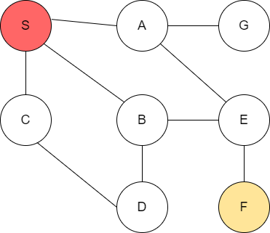
5 | Dari gambar pada nomor 4, Tentukan jalur dari S menuju node F dengan metode DFS ! | S - E - A - B - D -F | S - A - G - E - F | S - C - D - B - E - F | S - A - B - C - E - D - F | S - B - C - D - F
6 | Koin : 5, 4, 3, 1. Uang yang ditukar A = 7. Uang yang ditukar A = 7. Berapakah solusi Optimal(dengan metode greedy) minimum yang didapatkan? | 1 koin | 2 koin | 3 koin | 4 koin | 5 koin
7 | Konversikan Bilangan Desimal 125 ke bilangan biner! | 1111110 | 1100111 | 1111011 | 1111101 | 1000011
8 | Berapakah total path cost menurut teori A* dari Arad menuju Bucharest? | 559 | 633 | 450 | 703 | 380 | 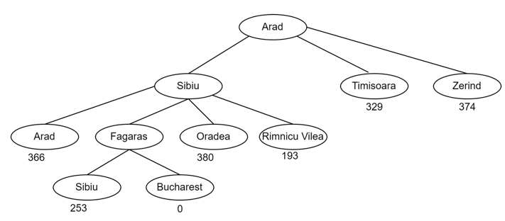
9 | Konversikan Bilangan Desimal 70 ke bilangan oktal | 106 | 104 | 102 | 108 | 112
10 | Diketahui n = 5; perjalanan dimulai dari kota E. Maka berapakah nilai optimalnya?(metode Greedy) | 26 | 24 | 18 | 14 | 9 | 